Indikt ssi SIPD pmutakhirn&Bpda
MATRIKS REKAP RENSTRA DP3AP2KB TAHUN 2025-2029

Indeks Ketimpangan Gender (IKG) 2025

NO | TUJUAN/ SASARAN/ PROGRAM | KINERJA PROGRAM | INDIKATOR KINERJA PROGRAM | DEFINISI OPERASIONAL | RUMUS PERHITUNGAN INDIKATOR | SATUAN | BASE LINE 2024 | TARGET /REALISASI KINERJA
 |  |  |  |  |  |  |  | 2025 |  |  | 2026 | 2027 | 2028 | 2029 | 2030
 |  |  |  |  |  |  |  | TARGET | REALISASI | %
I | TUJUAN | Meningkatnya kesetaraan Gender, Perlindungan anak dan terwujudnya Keluarga yang Berkualitas | Indeks Ketimpangan Gender (IKG) | Indeks Ketimpangan Gender (IKG) terdiri dari 3 (tiga) dimensi dan 5 (lima) indikator, yaitu dimensi kesehatan reproduksi perempuan yang dibentuk dari indikator proporsi perempuan yang melahirkan hidup tidak di fasilitas kesehatan (MTF) dan proporsi perempuan yang saat melahirkan hidup pertama berumur kurang dari 20 tahun (MHPK20), dimensi pemberdayaan yang dibentuk dari indikator persentase penduduk usia 25 tahun ke atas dengan pendidikan SMA/sederajat ke atas dan persentase anggota legislatif, serta dimensi pasar tenaga kerja yang diwakili dengan indikator tingkat partisipasi angkatan kerja (TPAK) laki-laki dan TPAK perempuan | 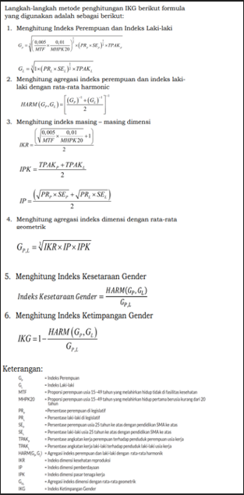 | Indeks | 0.248 | 0.248 | 0.25 | 100.81 | 0.247 | 0.246 | 0.244 | 0.242 | 0.240
 |  |  | Indeks Pembangunan Keluarga (iBangga) | Suatu pengukuran kualitas keluarga yang ditunjukkan melalui ketentraman, kemandirian dan kebahagiaan keluarga serta menggambarkan peran dan fungsi keluarga | iBangga = 1/3 (indeks ketentraman + indeks kemandirian + indeks kebahagiaan) x 100% | Indeks | 64.4 | 65.5 | 73.2 | 111.76 | 66.6 | 67.7 | 68.9 | 70.1 | 71.3

II | SASARAN | Terwujudnya kinerja DP3AP2KB yang akuntabel dan profesional | Indeks Reformasi Birokrasi Perangkat Daerah | Ukuran kemajuan dan kualitas pelaksanaan reformasi birokrasi dalam suatu instansi pemerintah | Nilai Reformasi Birokrasi yang dinilai oleh APIP setiap tahun dengan komponen pengungkit 60%, hasil 40% | Poin | 72.85 | 72.85 | 72.85 | 100.00 | 74.00 | 75.15 | 76.30 | 77.45 | 78.60
 |  |  |  |  | Jika data tahun n belum tersedia maka menggunakan data tahun n-1
 |  | Meningkatnya Kesetaraan Gender dan Perlindungan Anak | Tingkat Partisipasi Angkatan Kerja (TPAK) Perempuan | Tingkat Partisipasi Angkatan Kerja (TPAK) Perempuan adalah persentase jumlah angkatan kerja perempuan terhadap jumlah penduduk usia kerja perempuan. Angkatan kerja perempuan adalah penduduk usia kerja perempuan yang bekerja atau punya pekerjaan namun sementara tidak bekerja, dan penggangguran. Penduduk usia kerja perempuan adalah penduduk berjenis kelamin perempuan yang berusia 15 tahun ke atas | 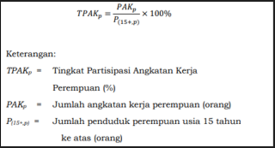 | % | 43.26 | 44.43 | 43.31 | 97.48 | 45.34 | 46.38 | 47.42 | 48.46 | 49.50
 |  |  | Indeks Perlindungan Anak (IPA) | Ukuran yang dicapai dalam menjamin terpenuhinya hak-hak anak agar dapat hidup, tumbuh, berkembang, dan berpartisipasi secara optimal sesuai dengan harkat dan martabat kemanusiaan, serta mendapat perlindungan dari kekerasan dan diskriminasi, demi terwujudnya anak Indonesia yang berkualitas, berakhlak mulia, dan sejahtera (Kementerian PPPA) | 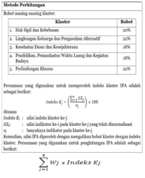 | Indeks | 70.90 | 71.30 | 71.10 | 99.72 | 71.70 | 72.10 | 72.50 | 72.90 | 73.30
 |  | Terwujudnya Keluarga yang Berkualitas | Indeks Pembangunan Berwawasan Kependudukan (IPBK) | Indeks Pembangunan Berwawasan Kependudukan adalah indeks komposit yang merepresentasikan dimensi pembangunan berwawasan kependudukan sebagai alat ukur dalam memahami kondisi pembangunan berwawasan kependudukan di Indonesia. |  | Indeks | 70.40 | 73.60 | 69.90 | 94.97 | 76.90 | 80.50 | 84.10 | 88.00 | 90.00

III | PROGRAM
1 | SEKRETARIAT
 | X.XX.01 PROGRAM PENUNJANG URUSAN PEMERINTAHAN DAERAH KABUPATEN/KOTA | Meningkatnya kualitas Layanan Umum dan Kepegawaian Perangkat Daerah | 1. Persentase BMD dalam kondisi baik dan termanfaatkan | Persentase BMD dalam kondisi baik dan termanfaatkan adalah perbandingan antara jumlah Barang Milik Daerah yang berada dalam kondisi fisik baik dan digunakan sesuai peruntukannya dengan jumlah seluruh BMD yang tercatat, dinyatakan dalam persentase (%) |  | % | 81.00 | 81.00 | 81.48 | 100.59 | 81.00 | 81.00 | 81.00 | 81.00 | 81.00 | Indikator Program Penunjang berdasar Metadata Indikator Dukpel OPD (dikirim via w.a tgl 03 September 2025)
 |  |  | 2. Tingkat Kepuasan Pegawai Perangkat Daerah | Persentase tingkat kepuasan pegawai terhadap berbagai Dimensi Kompensasi dan Kesejahteraan, Lingkungan dan Budaya Kerja, Manajemen dan Kepemimpinan, Pengembangan Karier dan Kompetensi dan Beban dan Evaluasi Kerja yang diukur melalui survei persepsi dengan menggunakan instrumen kuesioner berbasis skala likert, kemudian dihitung berdasarkan rata-rata skor pada dimensi yang telah ditentukan | 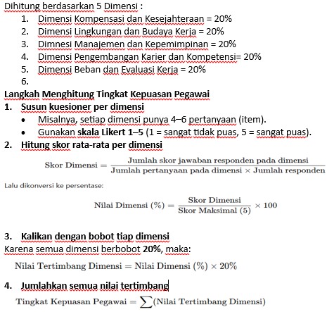 | Skor | 0.00 | 3.00 | 3.50 | 116.67 | 3.50 | 3.80 | 4.00 | 4.50 | 4.50 | Sesuai Kertas Kerja Bappeda File : Indikator Keuangan SPBe_Kirim (diterima tanggal 02 Juli 2025)
 |  |  | 3. Indeks Pelayanan Publik (IPP) | Ukuran komposit yang digunakan untuk menilai kinerja pelayanan publik pada perangkat daerah berdasarkan enam aspek utama, yaitu kebijakan pelayanan, profesionalisme sumber daya manusia, ketersediaan sarana dan prasarana, pemanfaatan sistem informasi pelayanan publik, mekanisme konsultasi dan pengaduan, serta inovasi pelayanan, sebagaimana diatur dalam PermenPANRB Nomor 17 Tahun 2017 | 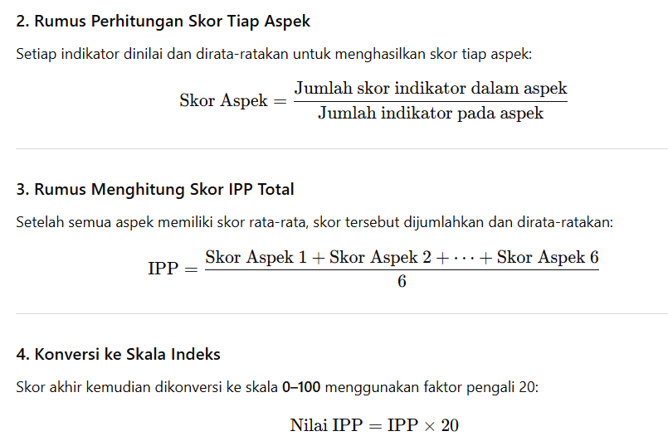 | Indeks | 2.00 | 1.97 | 1.97 | 100.00 | 2.00 | 3.00 | 4.00 | 4.50 | 5.00 | Sesuai Kertas Kerja Bappeda File : Indikator Keuangan SPBe_Kirim (diterima tanggal 02 Juli 2025)
 |  |  | 4. Tingkat penerapan SPBE perangkat daerah | Tingkat Penerapan Perangkat Daerah dalam melaksanakan prinsip, kebijakan, tata kelola, manajemen, dan layanan yang sesuai dengan standar Sistem Pemerintahan Berbasis Elektronik (SPBE) sebagaimana diatur dalam kebijakan nasional dan daerah | Dihitung berdasarkan rumusan berikut : 1. Aspek Kebijakan Internal = 15 % 2. Aspek Tata Kelola SPBE = 10 % 3. Aspek Arsitektur & Peta Rencana = 15 % 4. Aspek Manajemen Data = 25 % 5. Aspek Layanan Digital Perangkat Daerah = 25 % 6. Aspek Monitoring & Evaluasi = 10 % Total bobot 100 % | Skor | 0.00 | 55.00 | 71.00 | 129.09 | 60.00 | 65.00 | 75.00 | 85.00 | 90.00 | Sesuai Kertas Kerja Bappeda File : Indikator Keuangan SPBe_Kirim (diterima tanggal 02 Juli 2025)
 |  | Meningkatnya kualitas Perencanaan, Pengendalian, dan Evaluasi Program Kegiatan Serta Pengelolaan Keuangan Perangkat Daerah | 1. Tingkat Kinerja Keuangan Perangkat Daerah | Tingkat keberhasilan perangkat daerah dalam mengelola keuangan daerah secara tertib, efektif, efisien, dan sesuai ketentuan, yang diukur berdasarkan 4 komponen (Ketepatan Waktu Penyampaian Laporan, Realisasi Keuangan PD, Realisasi Keuangan sesuai Cash Budget per Triwulandan Tingkat Kepatuhan Penyampaian Dokumen Perencanaan Pengadaan Tahun-n | 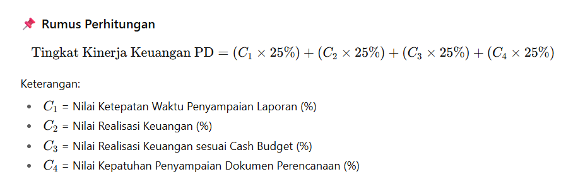 | Skor | 83.85 | 75.00 | 97.49 | 129.99 | 80.00 | 85.00 | 90.00 | 95.00 | 100.00 | Sesuai Kertas Kerja Bappeda File : Indikator Keuangan SPBe_Kirim (diterima tanggal 02 Juli 2025)
 |  |  | 2. Nilai SAKIP Perangkat Daerah | Skor komposit yang mencerminkan akuntabilitas kinerja organisasi, dihitung berdasarkan perencanaan (30 %), pengukuran (30 %), pelaporan (15 %), dan evaluasi internal (25 %). Nilai ini dikonversi ke skala 0–100 dan kemudian dikategorikan ke dalam predikat seperti AA (Sangat Memuaskan), A, BB, B, CC, C, dan D, untuk menunjukkan sejauh mana perangkat daerah telah menerapkan manajemen kinerja secara efektif dan akuntabel | Jumlah nilai komponen (perencanaan kinerja 30% + pengukuran kinerja 25 % + pelaporan kinerja 15 % + Evaluasi Internal 10 % + Capaian Kinerja 20 %) | Poin | 68.18 | 68.18 | 83.79 | 122.90 | 71.00 | 72.00 | 73.00 | 74.00 | 75.00
 |  |  |  |  | Jika data tahun n belum tersedia maka menggunakan data tahun n-1

2 | BIDANG PEMBERDAYAAN PEREMPUAN DAN KELUARGA (PPK)
 | 2.08.02 PROGRAM PENGARUSUTAMAAN GENDER DAN PEMBERDAYAAN PEREMPUAN | Meningkatnya kualitas dan efektivitas penyelenggaraan PUG dan peran perempuan dalam pembangunan | Persentase Anggaran Responsif Gender (ARG) | Serangkaian cara sistematis untuk mengintegrasikan perspektif gender di dalam proses perencanaan dan penganggaran, meliputi pengalaman, aspirasi, kebutuhan, potensi dan penyelesaian permasalahan perempuan dan laki-laki | 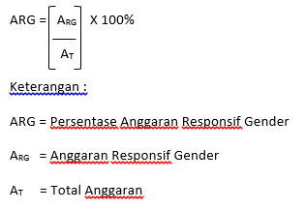 | Persentase | 5 | 5 | 2 | 40.00 | 6 | 6.5 | 6.5 | 7 | 7 | Jumlah Anggaran OPD

 | 2.08.04 PROGRAM PENINGKATAN KUALITAS KELUARGA | Meningkatnya kualitas keluarga dalam mendukung kesetaraan gender, pemenuhan hak, serta perlindungan perempun dan anak | Pembelajaran Keluarga (PUSPAGA) yang Berperspektif Gender dan Hak Anak sesuai Standar | Tempat pembelajaran untuk meningkatkan kualitas kehidupan keluarga yang dilakukan oleh tenaga konselor dan psikolog atau tenaga layanan profesi lainnya sesuai kebutuhan melalui peningkatan kapasitas orang tua/keluarga atau orang yang bertanggung jawab terhadap Anak dalam menjalankan tanggung jawab mengasuh dan melindungi Anak agar tercipta kebutuhan akan kasih sayang, kelekatan, keselamatan, dan kesejahteraan yang menetap dan berkelanjutan demi kepentingan terbaik Anak, termasuk perlindungan dari kekerasan, eksploitasi, perlakuan salah dan penelantaran | 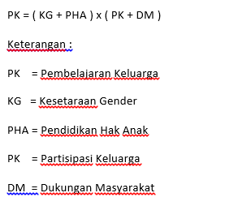 | Indeks | 0 | NA | NA | NA | 12.5 | 37.5 | 62.5 | 87.5 | 100
 |  |  |  |  | Persentase Pembelajaran Keluarga (Puspaga) yang memenuhi Kriteria : Akses dan Inklusivitas Layanan; Konten Edukatif dan Konseling Pengasuhan; Pencegahan Kekerasan; Sistem Rujukan dan Kolaborasi Lintas Sektor; Responsif terhadap isu lokal dan kelompok rentan dibagi dengan jumlah puspaga di Kecamatan dikali seratus

 | 2.08.05 PROGRAM PENGELOLAAN SISTEM DATA GENDER DAN ANAK | Meningkatnya pemanfaatan data gender dan anak | Tingkat Pemanfaatan Data Gender dan Anak dalam Perencanaan, Evaluasi dan / atau Penyusunan Kebijakan | Data gender dan anak secara konsisten dan berkelanjutan, diperlukan peraturan sebagai payung hukum yang diterbitkan oleh kementerian/lembaga dan daerah. Keberadaan peraturan ini memiliki kekuatan hukum yang mengikat terhadap penyelenggaraan sistem data gender dan anak sebagai bahan perencanaan, pelaksanaan, monitoring, evaluasi dan pelaporan kebijakan/program/kegiatan yang responsif gender | 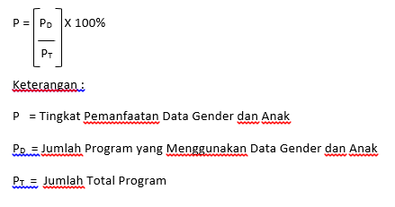 | Persentase | 100 | 100 | 100 | 100.00 | 100 | 100 | 100 | 100 | 100 | Jumlah OPD

3 | BIDANG PERLINDUNGAN PEREMPUAN DAN ANAK (PPA)
 | 2.08.06 PROGRAM PEMENUHAN HAK ANAK (PHA) | Terjaminnya pemenuhan hak semua anak secara komprehensif | Persentase lembaga penyediaan layanan perlindungan anak yang aktif dan sesuai standar | Perbandingan Jumlah lembaga penyediaan layanan perlindungan anak yang aktif dan sesuai standar terhadap Jumlah lembaga penyediaan layanan perlindungan anak yang ada di kota Cilegon | (Jumlah lembaga penyediaan layanan perlindungan anak yang aktif dan sesuai standar/ Jumlah lembaga penyediaan layanan perlindungan anak yang ada di kota Cilegon) x 100% | Persen | 30 | 35 | 42.86 | 122.46 | 40 | 45 | 50 | 60 | 70

 | 2.08.07 PROGRAM PERLINDUNGAN KHUSUS ANAK | Meningkatnya pencegahan dan penanganan tindak kekerasan, eksploitasi, penelantaran, perkawinan dan perlakuan salah lainnya terhadap anak | Persentase anak korban kekerasan yang mendapatkan layanan komprehensif | Perbandingan Jumlah anak korban kekerasan yang mendapatkan layanan komprehensif terhadap Jumlah anak korban kekerasan yang terlapor | (Jumlah anak korban kekerasan yang mendapatkan layanan komprehensif/ Jumlah anak korban kekerasan yang terlapor) x 100% | % | 100 | 100 | 100 | 100.00 | 100 | 100 | 100 | 100 | 100
 |  |  | Persentase Anak Memerlukan Perlindungan Khusus yang Mendapatkan Layanan Komprehensif | (1) Perlindungan Khusus Anak adalah segala kegiatan untuk menjamin dan melindungi Anak dan hak-haknya agar dapat hidup, tumbuh, berkembang, dan berpartisipasi secara optimal sesuai dengan harkat dan martabat kemanusiaan, serta mendapat perlindungan dari kekerasan dan diskriminasi. (2)SPM adalah tolak ukur kinerja pelayanan unit pelayanan terpadu dalam memberikan pelayanan penanganan laporan/pengaduan, pelayanan kesehatan, rehabilitasi sosial, penegakan dan bantuan hukum, serta pemulangan dan reintegrasi sosial bagi perempuan dan anak korban kekerasan | 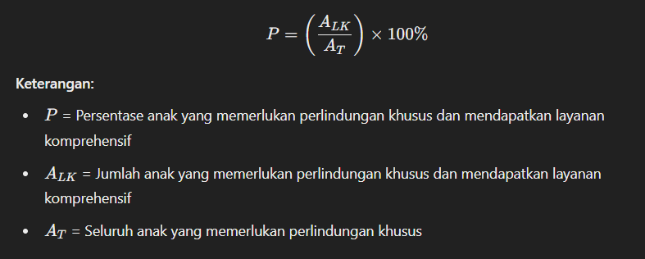 | Persentase | 100 | 100 | 100 | 100.00 | 100 | 100 | 100 | 100 | 100

 | 2.08.03 PROGRAM PERLINDUNGAN PEREMPUAN | Menurunnya kekerasan terhadap perempuan | Persentase Perempuan Korban Kekerasan dan TPPO yang Mendapatkan Layanan Komprehensif | 1. Persentase: Ukuran yang dinyatakan dalam bentuk persen (%) yang menggambarkan proporsi perempuan korban kekerasan dan Tindak Pidana Perdagangan Orang (TPPO) yang menerima layanan komprehensif dari total perempuan korban kekerasan dan TPPO yang teridentifikasi. 2. Perempuan Korban Kekerasan: Perempuan yang mengalami berbagai bentuk kekerasan, termasuk kekerasan fisik, seksual, emosional, dan ekonomi. 3. TPPO (Tindak Pidana Perdagangan Orang): Tindak pidana yang melibatkan rekrutmen, transportasi, penampungan, atau penerimaan orang dengan tujuan eksploitasi melalui ancaman, penggunaan kekerasan, penipuan, atau penyalahgunaan kekuasaan. 4. Layanan Komprehensif: Layanan yang mencakup berbagai aspek kebutuhan korban, seperti: Layanan Kesehatan: Penanganan medis, konseling kesehatan mental, rehabilitasi. | (Jumlah Perempuan Korban Kekerasan dan TPPO yang Mendapatkan Layanan Komprehensif/Jumlah Perempuan Korban Kekerasan dan TPPO yang) x 100% | % | 100 | 100 | 100 | 100.00 | 100 | 100 | 100 | 100 | 100
 |  |  |  | Layanan Hukum: Bantuan hukum, pendampingan dalam proses hukum. Layanan Sosial: Penyediaan tempat tinggal sementara, pendampingan sosial, bantuan ekonomi. Layanan Psikologis: Konseling psikologis, terapi trauma. 5. Mendapatkan Layanan Komprehensif: Mengacu pada perempuan korban kekerasan dan TPPO yang telah menerima satu atau lebih layanan yang disebutkan di atas sesuai dengan kebutuhannya

4 | BIDANG PENGENDALIAN PENDUDUK DAN KELUARGA BERENCANA (P2KB ATAU DALDUK KB)
 | 2.14.02 PROGRAM PENGENDALIAN PENDUDUK | Terkendalinya pertambahan jumlah penduduk | TFR (Angka Kelahiran Total) | Angka kelahiran Total/Total Fertility Rate (TFR) adalah jumlah anak rata-rata yang dilahirkan oleh seorang wanita selama masa reproduksinya (15-49 tahun) |  | Jiwa | 2.08 | 2.08 | 2.04 | 98.08 | 2.08 | 2.07 | 2.07 | 2.07 | 2.07
 |  |  | Angka kelahiran remaja umur 15-19 tahun (Age Specific Fertility Rate/ASFR 15-19) | Angka kelahiran menurut usia/Age Specific Fertility Rate (ASFR) merupakan indikator kelahiran yang memperhitungkan perbedaan fertilitas dari wanita usia subur menurut usianya. Angka kelahiran menurut usia (ASFR) 15-19 tahun adalah banyaknya kelahiran per 1.000 wanita pada kelompok usia 15-19 tahun |  | Kelahiran per 1000 WUS 15-19 tahun | 9.1 | 8.00 | 7.60 | 95.00 | 7.10 | 6.30 | 5.50 | 4.90 | 4.30

 | 2.14.03 PROGRAM PEMBINAAN KELUARGA BERENCANA (KB) | Meningkatnya Pemberdayaan dan Peran Serta Masyarakat Dalam Pembinaan Keluarga Berencana | Proporsi kebutuhan KB yang tepenuhi menurut alat/cara KB Modern (Demand Satisfied) | Persentase PUS yang tidak ingin mempunyai anak (lagi) atau ingin menjarangkan kelahiran berikutnya, dan saat ini sedang menggunakan kontrasepsi modern. | Proporsi kebutuhan KB yang tepenuhi = | Persen | 68.70 | 69.20 | 85.90 | 124.13 | 69.70 | 70.20 | 70.70 | 71.20 | 71.50
 |  |  | Presentase Kehamilan Tidak Diinginkan/Direncanakan (KTD) | Persentase Kehamilan yang Tidak Direncanakan (KTD) adalah perbandingan jumlah ibu yang tidak ingin anak lagi maupun yang ingin hamil nanti/kemudia n pada tahun berjalan terhadap jumlah ibu hamil saat pendataan. | Presentase KTD = (Jumlah ibu hamil yg tidak ingin anak lagi dan yang ingin hamil nanti/ jumlah ibu hamil di tahun berjalan) x 100% | Persen | 15.20 | 14.50 | NA | NA | 13.80 | 13.10 | 12.50 | 11.90 | 11.30 | -
 |  |  | Proporsi Kampung KB Mandiri | Data Persentase wilayah setingkat desa yang memiliki kriteria tertentu dimana terdapat keterpaduan program kependudukan, Keluarga Berencana dan pembangunan keluarga serta sektor terkait tanpa terlalu bergantung pada intervensi eksternal yang dilaksanakan secara sistemik dan sistematis | Persentase kampung KB Mandiri = (Jumlah Kampung KB dg Kategori Mandiri dan Berkelanjutan/ Jumlah Desa di suatu Wilayah) x 100% | Persen | 62.80 | 63.20 | 74.42 | 117.75 | 63.60 | 64.00 | 64.50 | 64.90 | 65.30 | -

5 | BIDANG KELUARGA SEJAHTERA DAN PEMBANGUNAN KELUARGA (KSPK)
 | 2.14.04 PROGRAM PEMBERDAYAAN DAN PENINGKATAN KELUARGA SEJAHTERA (KS) | Meningkatnya Pemberdayaan dan Peran Serta Masyarakat Dalam Mewujudkan Keluarga Sejahtera | Presentase Anggota BKB, BKR, BKL dan UPPKA yang ber-KB | Presentase Anggota BKB, BKR, BKL dan UPPKA yang ber-KB adalah perbandingan jumlah Anggota BKB, BKR, BKL dan UPPKA yang ber-KB terhadap total anggota kelompok | (Jumlah Anggota yang Ber-KB/ Total Anggota Kelompok) x 100% | Persen | 87.50 | 87.60 | 86.39 | 98.62 | 87.71 | 87.81 | 87.91 | 88.02 | 88.12
 |  |  | Indeks Lansia Berdaya | Indeks Lansia Berdaya adalah indeks komposit yang menggambarkan tentang lansia yang memenuhi indikator dari dimensi lansia tangguh yaitu dimensi spiritual, dimensi fisik, dimensi emosional, dimensi sosial kemasyarakatan, dimensi intelektual, dimensi vokasional dan dimensi lingkungan |  | Indeks | 56.50 | 57.00 | 64.80 | 113.68 | 57.50 | 58.00 | 58.50 | 59.00 | 59.50
 |  |  | Indeks Pengasuhan Remaja | Indeks pengasuhan remaja adalah indeks komposit yang menggambarkan pengasuhan orang tua/keluarga kepada anaknya/anggota keluarga yang berusia remaja. |  | Indeks | 86.90 | 87.70 | 86.00 | 98.06 | 88.50 | 89.30 | 90.20 | 91.00 | 91.90

 | UPTD PPA
 | X.XX.01 PROGRAM PENUNJANG URUSAN PEMERINTAHAN DAERAH KABUPATEN/KOTA | Meningkatnya kualitas Layanan Umum dan Kepegawaian Perangkat Daerah | Tingkat penerapan SPBE perangkat daerah | Tingkat Penerapan Perangkat Daerah dalam melaksanakan prinsip, kebijakan, tata kelola, manajemen, dan layanan yang sesuai dengan standar Sistem Pemerintahan Berbasis Elektronik (SPBE) sebagaimana diatur dalam kebijakan nasional dan daerah | Dihitung berdasarkan rumusan berikut : 1. Aspek Kebijakan Internal = 15 % 2. Aspek Tata Kelola SPBE = 10 % 3. Aspek Arsitektur & Peta Rencana = 15 % 4. Aspek Manajemen Data = 25 % 5. Aspek Layanan Digital Perangkat Daerah = 25 % 6. Aspek Monitoring & Evaluasi = 10 % Total bobot 100 % | Skor | 0.00 | 55.00 | 71.00 | 129.09 | 60.00 | 65.00 | 75.00 | 85.00 | 90.00
 |  |  | Indeks Pelayanan Publik | Ukuran komposit yang digunakan untuk menilai kinerja pelayanan publik pada perangkat daerah berdasarkan enam aspek utama, yaitu kebijakan pelayanan, profesionalisme sumber daya manusia, ketersediaan sarana dan prasarana, pemanfaatan sistem informasi pelayanan publik, mekanisme konsultasi dan pengaduan, serta inovasi pelayanan, sebagaimana diatur dalam PermenPANRB Nomor 17 Tahun 2017 | 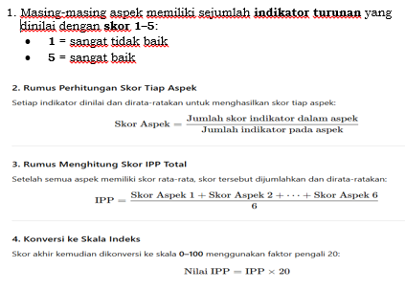 | Indeks | 2.00 | 1.97 | 1.97 | 100.00 | 2.00 | 3.00 | 4.00 | 4.50 | 5.00
 |  |  | Persentase BMD dalam kondisi baik dan termanfaatkan | Persentase BMD dalam kondisi baik dan termanfaatkan adalah perbandingan antara jumlah Barang Milik Daerah yang berada dalam kondisi fisik baik dan digunakan sesuai peruntukannya dengan jumlah seluruh BMD yang tercatat, dinyatakan dalam persentase (%) |  | % | 81.00 | 81.00 | 81.48 | 100.59 | 81.00 | 81.00 | 81.00 | 81.00 | 81.00

 | 2.08.07 PROGRAM PERLINDUNGAN KHUSUS ANAK | Meningkatnya pencegahan dan penanganan tindak kekerasan, eksploitasi, penelantaran, perkawinan dan perlakuan salah lainnya terhadap anak | Persentase anak korban kekerasan yang mendapatkan layanan komprehensif | Perbandingan Jumlah anak korban kekerasan yang mendapatkan layanan komprehensif terhadap Jumlah anak korban kekerasan yang terlapor | (Jumlah anak korban kekerasan yang mendapatkan layanan komprehensif/ Jumlah anak korban kekerasan yang terlapor) x 100% | % | 100 | 100 | 100 | 100.00 | 100 | 100 | 100 | 100 | 100
 |  |  | Persentase Anak Memerlukan Perlindungan Khususyang Mendapatkan Layanan Komprehensif | (1) Perlindungan Khusus Anak adalah segala kegiatan untuk menjamin dan melindungi Anak dan hak-haknya agar dapat hidup, tumbuh, berkembang, dan berpartisipasi secara optimal sesuai dengan harkat dan martabat kemanusiaan, serta mendapat perlindungan dari kekerasan dan diskriminasi. (2)SPM adalah tolak ukur kinerja pelayanan unit pelayanan terpadu dalam memberikan pelayanan penanganan laporan/pengaduan, pelayanan kesehatan, rehabilitasi sosial, penegakan dan bantuan hukum, serta pemulangan dan reintegrasi sosial bagi perempuan dan anak korban kekerasan | (Jumlah Anak Memerlukan Perlindungan Khusus yang Mendapatkan Layanan Komprehensif/Jumlah Anak Memerlukan Perlindungan Khusus yang terlapor) x 100% | Persentase | 100 | 100 | 100 | 100.00 | 100 | 100 | 100 | 100 | 100

 | 2.08.03 PROGRAM PERLINDUNGAN PEREMPUAN | Menurunnya kekerasan terhadap perempuan | Persentase Perempuan Korban Kekerasan dan TPPO yang Mendapatkan Layanan Komprehensif | 1. Persentase: Ukuran yang dinyatakan dalam bentuk persen (%) yang menggambarkan proporsi perempuan korban kekerasan dan Tindak Pidana Perdagangan Orang (TPPO) yang menerima layanan komprehensif dari total perempuan korban kekerasan dan TPPO yang teridentifikasi. 2. Perempuan Korban Kekerasan: Perempuan yang mengalami berbagai bentuk kekerasan, termasuk kekerasan fisik, seksual, emosional, dan ekonomi. 3. TPPO (Tindak Pidana Perdagangan Orang): Tindak pidana yang melibatkan rekrutmen, transportasi, penampungan, atau penerimaan orang dengan tujuan eksploitasi melalui ancaman, penggunaan kekerasan, penipuan, atau penyalahgunaan kekuasaan. 4. Layanan Komprehensif: Layanan yang mencakup berbagai aspek kebutuhan korban, seperti: Layanan Kesehatan: Penanganan medis, konseling kesehatan mental, rehabilitasi. | (Jumlah Perempuan Korban Kekerasan dan TPPO yang Mendapatkan Layanan Komprehensif/Jumlah Perempuan Korban Kekerasan dan TPPO yang) x 100% | Persen | 100 | 100 | 100 | 100.00 | 100 | 100 | 100 | 100 | 100
 |  |  |  | Layanan Hukum: Bantuan hukum, pendampingan dalam proses hukum. Layanan Sosial: Penyediaan tempat tinggal sementara, pendampingan sosial, bantuan ekonomi. Layanan Psikologis: Konseling psikologis, terapi trauma. 5. Mendapatkan Layanan Komprehensif: Mengacu pada perempuan korban kekerasan dan TPPO yang telah menerima satu atau lebih layanan yang disebutkan di atas sesuai dengan kebutuhannya

 |  | Sekretaris | Kepala Bidang PPA |  | Kepala Bidang PPK |  |  | Kepala Bidang P2KB |  |  |  |  |  | Kepala Bidang KSPK
 |  | DP3AP2KB Kota Cilegon | DP3AP2KB Kota Cilegon |  | DP3AP2KB Kota Cilegon |  |  | DP3AP2KB Kota Cilegon |  |  |  |  |  | DP3AP2KB Kota Cilegon

 |  | Drs. H. M. Aan Ansori | Hj. Ema Hermawati, SE., M.Si. |  | Hj. Nunung Doifah, SE., MM. |  |  | H. Asikin, S.Pd., M.Si. |  |  |  |  |  | Dr. Drs. H. Muhiyi, MM.
 |  | NIP. 19690711 199312 1 002 | NIP. 19700210 199803 2 008 |  | NIP. 19770612 200212 2 005 |  |  | NIP. 19690921 199003 1 009 |  |  |  |  |  | NIP. 19690819 200012 1 007

 |  |  |  |  | Cilegon, 03 September 2025
 |  |  |  |  | Mengetahui
 |  |  |  |  | Kepala DP3AP2KB Kota Cilegon

 |  |  |  |  | Hj. Lia Nurlia Mahatma, ST., M.Si.
 |  |  |  |  | NIP. 19710708 199703 2 005

